A套
学生套餐A套
2026/3/23--3/27
日期 | 菜单 | 原料 | 重量/克 | 能量 （千卡） | 蛋白质（克） | 脂肪 （克） | 碳水化合物（克） | 膳食纤维（克）
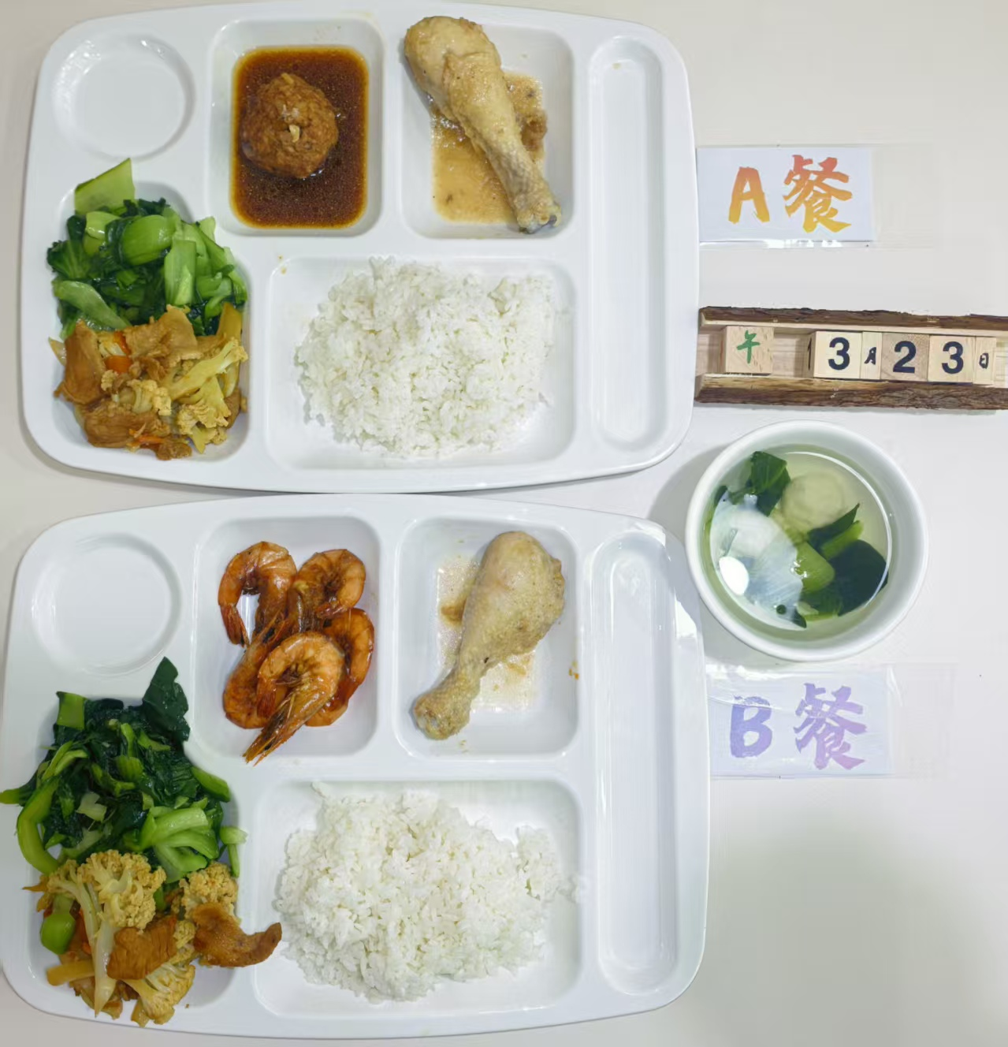
周一 | 红烧狮子头 | 肉糜 | 100 | 892 | 58.9 | 49.4 | 52.6 | 6.6
 |  | 香菇 | 30
 | 粉蒸鸡腿 | 琵琶腿 | 140
 | 干锅花菜 | 花菜 | 100
 |  | 去皮五花肉片 | 40
 |  | 胡萝卜 | 20
 | 清炒太湖菜 | 太湖菜 | 120
 | 青菜鱼丸汤 | 青菜 | 20
 |  | 鱼丸 | 20
 | 米饭 | 米饭 | 140
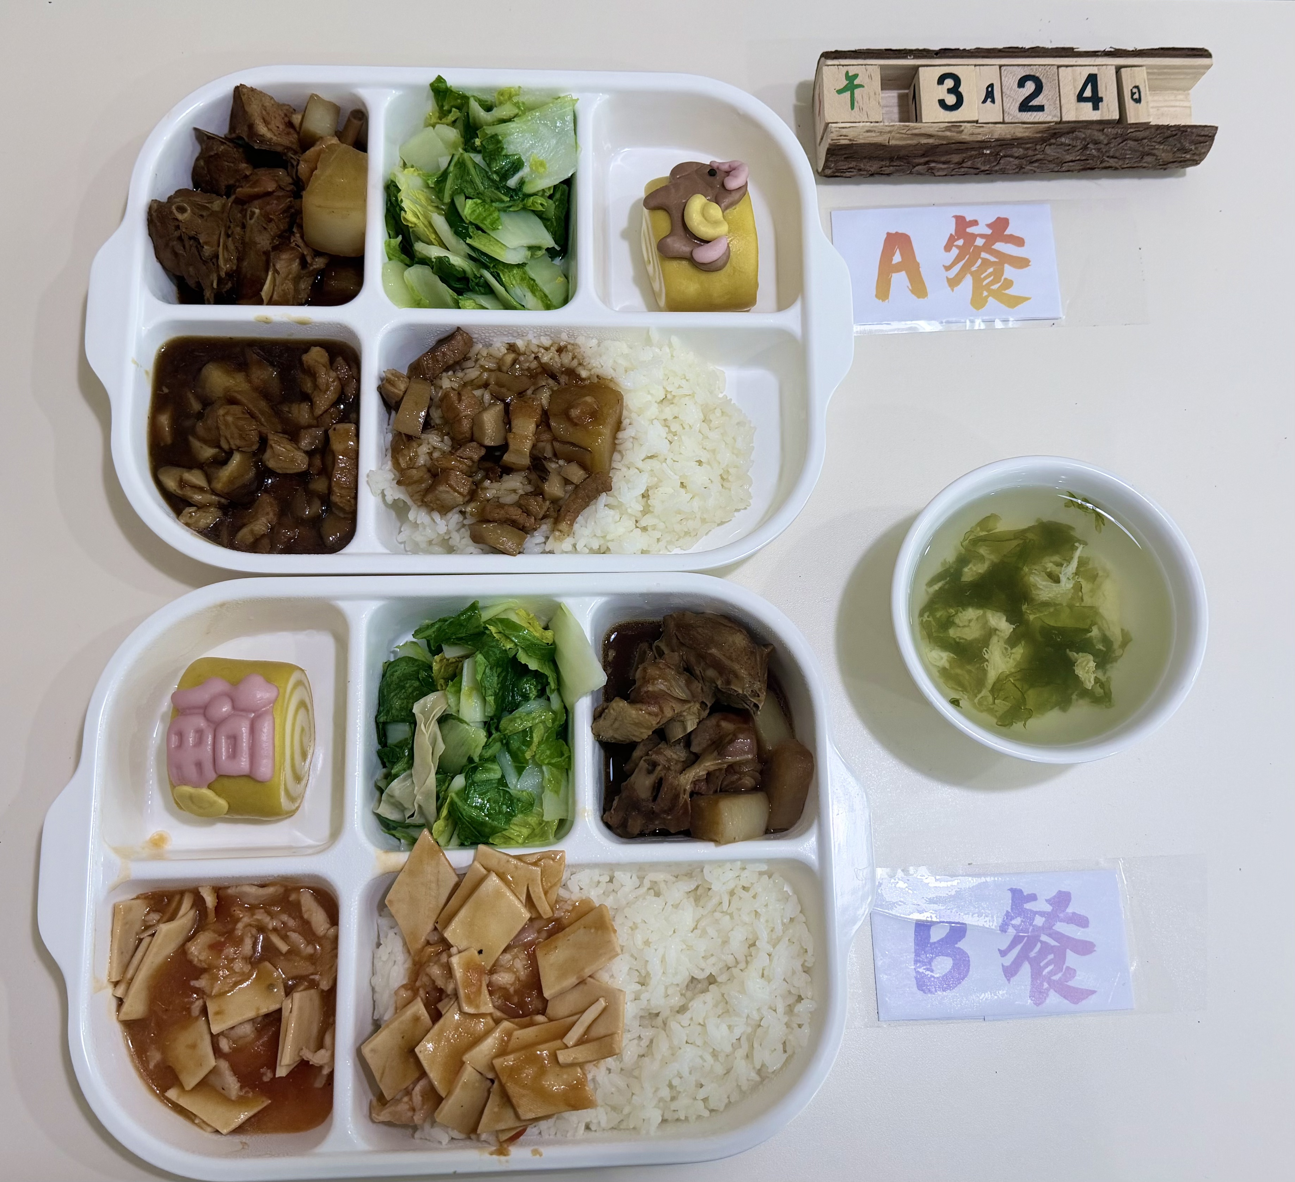
周二 | 台湾卤肉盖码饭 | 五花肉丁 | 110 | 945 | 52.3 | 48.2 | 78.5 | 8.2
 |  | 杏鲍菇 | 20
 |  | 洋葱 | 10
 |  | 香菇 | 20
 |  | 大米 | 120
 | 萝卜烧鸭块 | 鸭块 | 150
 |  | 白萝卜 | 30
 | 蒸玉米 | 糯玉米 | 140
 | 豆皮杭白菜 | 杭白菜 | 120
 |  | 干豆皮 | 10
 | 紫菜鸡蛋汤 | 紫菜 | 20
 |  | 鸡蛋液 | 20
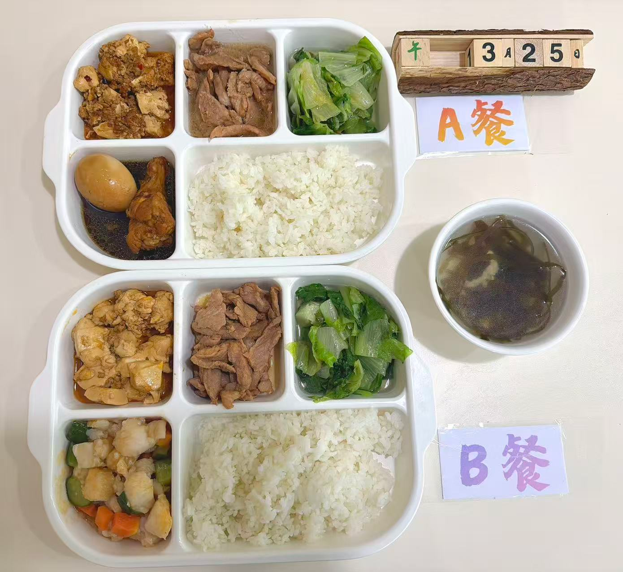
周三 | 红烧双宝 | 琵琶鸡腿 | 120 | 868 | 54.6 | 42.8 | 58.3 | 5.8
 |  | 鸡蛋 | 30
 | 蜜汁叉烧 | 梅肉 | 140
 | 肉糜豆腐 | 肉糜 | 40
 |  | 中豆腐 | 80
 | 蚝油生菜 | 生菜 | 120
 | 海带肉丝汤 | 黄海带 | 20
 |  | 肉丝 | 40
 | 米饭 | 大米 | 180
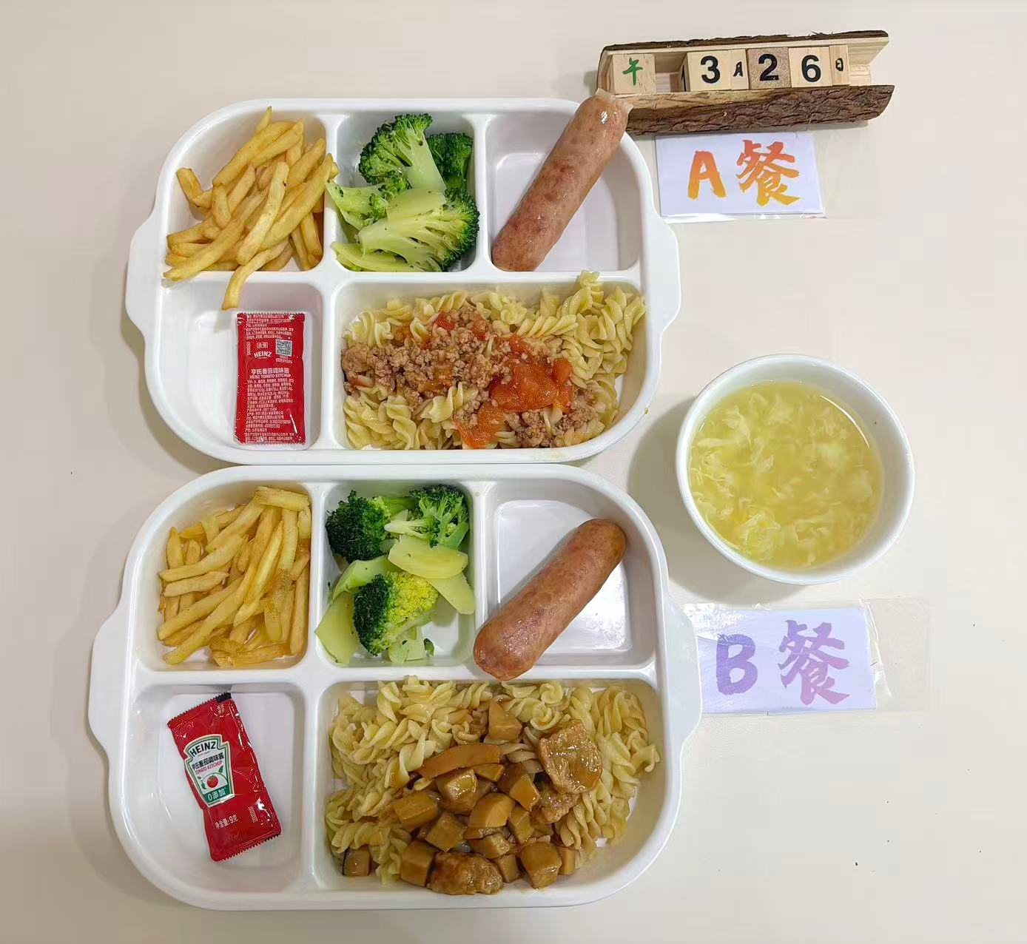
周四 | 烩肉丸菌菇螺丝面 | 螺丝面 | 80 | 1012 | 42.5 | 52.6 | 92.4 | 7.4
 |  | 西红柿 | 20
 |  | 肉丸 | 50
 | 薯条 | 薯条 | 140
 | 烤香肠 | 香肠 | 120
 | 土豆西兰花 | 西兰花 | 80
 |  | 土豆块 | 40
 | 栗米蛋汤 | 栗米 | 20
 |  | 鸡蛋液 | 20
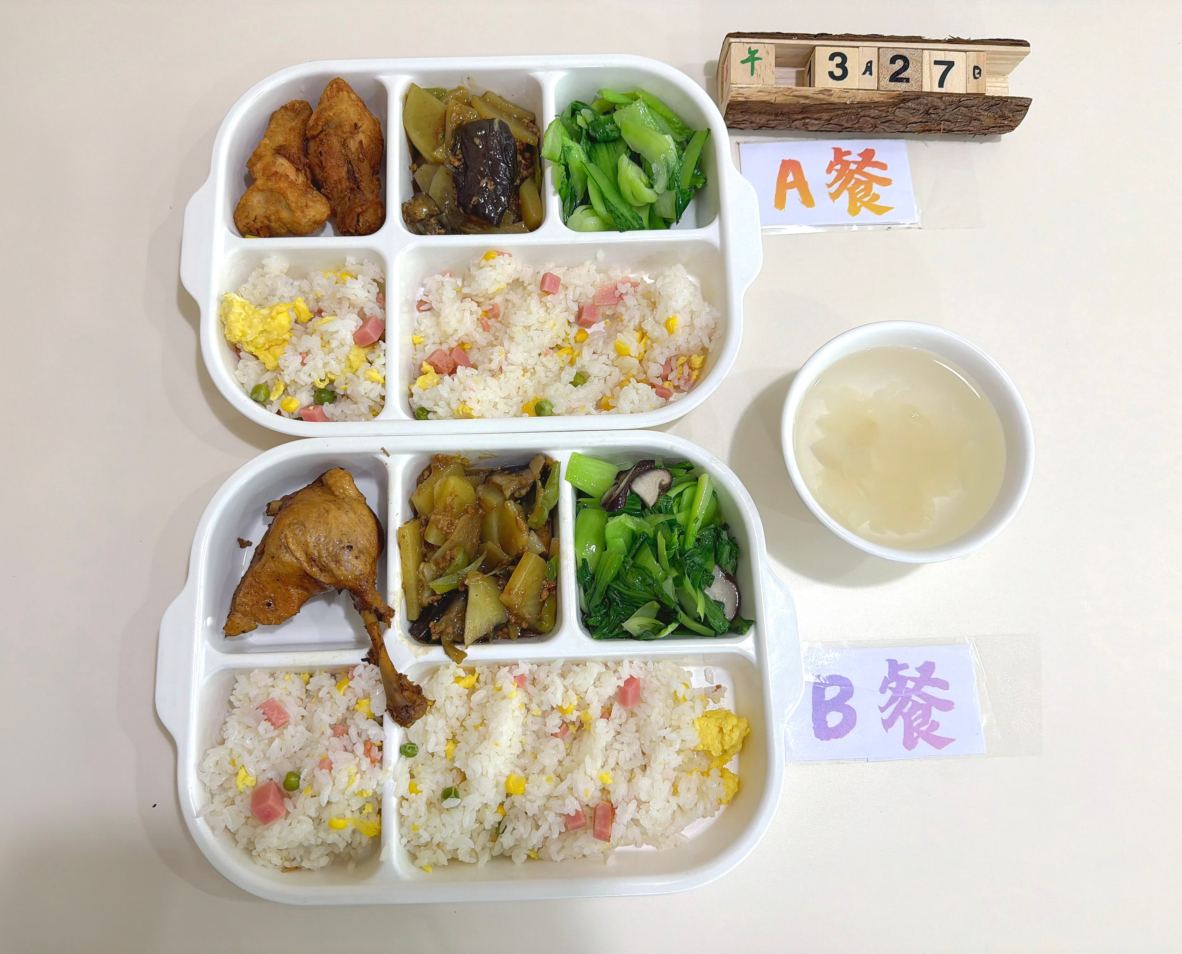
周五 | 香酥鸡翅根 | 鸡翅根 | 140 | 896 | 48.7 | 45.2 | 68.9 | 7.9
 | 扬州炒饭 | 方腿 | 40
 |  | 鸡蛋 | 40
 |  | 玉米粒 | 20
 |  | 青豆 | 10
 |  | 米饭 | 140
 | 肉沫地三鲜 | 土豆 | 40
 |  | 茄子 | 50
 |  | 肉沫 | 20
 |  | 青椒 | 10
 | 香菇青菜 | 青菜 | 120
 |  | 香菇 | 10
 | 银耳雪梨汤 | 梨 | 20
 |  | 银耳 | 20

